规范名词注解配置列表
间距涉及检测内容注解
列名 | 类型 | 属性值 （规范名称） | 对应值（常用图面类型项名称） | 说明 | 问题
条款类型 | 检测条款相关 | 检测条款 | 按顺序检测的条款 | 固定
 |  | 取值条款 | 只用于检测条款中调用，获取值，如半间距的获取
 |  | 设置条款 | 用来设置某些条件是否处理，如扣减底层非住宅高度
 |  | 注释条款 | 只是作为注释的补充，不用计算值（其值已经在其他条款中有体现，这里只是对条款进行补充介绍）
规范序号 | 检测条款相关 |  |  | 条款的标识符号，用于依次检测，以及跳转查找使用。 每一序号中对应的多行条款从上往下检测
建筑属性 | 建筑一 建筑二 | 各类建筑 | 所有类型建筑 | 属性值录入用“、”，对应值用“|”连接 规则中有特殊要求建筑 （对应值取建筑“类型”项）
 |  | 居住建筑 | 洋房|别墅
 |  | 非居住建筑 | !=洋房|别墅
 |  | 工业、仓储、交通运输类、其它有特殊要求的非居住建筑 | 工业|仓储|交通运输类|其它有特殊要求的非居住建筑|工厂|仓库|汽车站|高铁站|地铁站
 |  | 学校教学楼 | 学校教学楼|高中|小学|初中
 |  | 托儿所、幼儿园 | 托儿所|幼儿园
 |  | 医院病房楼 | 医院病房楼|医院
 |  | 休（疗）养院住宿楼 | 休（疗）养院住宿楼|休（疗）养院|休养院|疗养院
 |  | 老年人居住建筑 | 老年人居住建筑|养老院
居住建筑 高度分类特性 | 建筑一 建筑二 | 低层 | 1<=层数<4 | 层数楼高特性描述 （层数与建筑高度为固定字段）
 |  | 多层 | 4<=层数<7
 |  | 中高层 | 7<=层数<10 & 建筑高度<=27
 |  | 高层 | 层数>=10 | 建筑高度>27
非居住建筑 高度分类特性 | 建筑一 建筑二 | 低层 | 建筑高度<=10
 |  | 多层 | 10<建筑高度<=24 & 层数>1
 |  | 高层 | 建筑高度>24
投影方式 | 正对范围投影方式 | 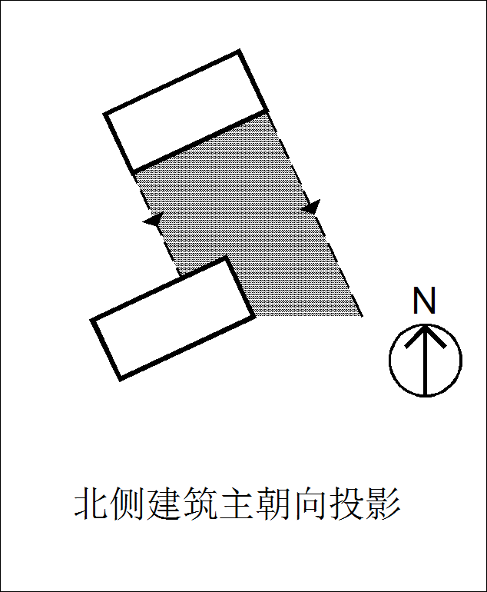 | Y | 判断表中的示意图（上北下南） 在当地是否属于正对范围 （Y/N）
 |  | 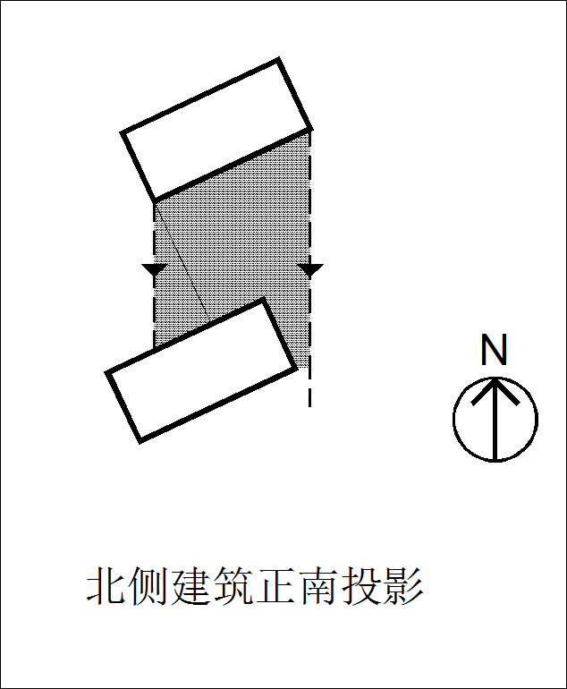 | Y
 |  | 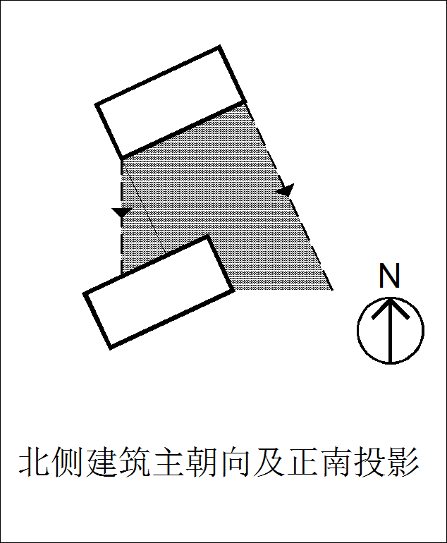 | N
 |  | 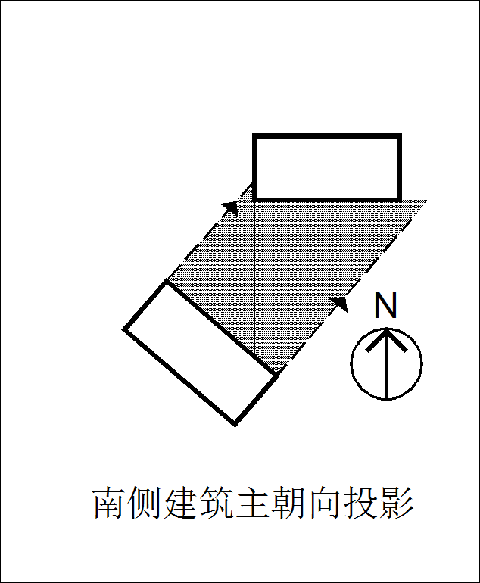 | N
布置方式 | 建筑间关系 | 平行 | <15 | 按规范条文解析，两栋楼之间夹角
 |  | 垂直
 |  | 非平行非垂直
 |  | 山墙相对 | 两楼栋的山墙互相投影到 | 固定的项，软件自动判定
 |  | 错位 | 建筑外包框投影无重叠，即两建筑无相对面，或只有单个楼栋的山墙投影到另一楼栋且无其他相对关系
 |  | 正向无重叠 | <=3 | 重叠的长度小于（等于）的米，则判断为正向无重叠（单位米） 当地无该项可不填
重叠方式 | 重叠方式 | 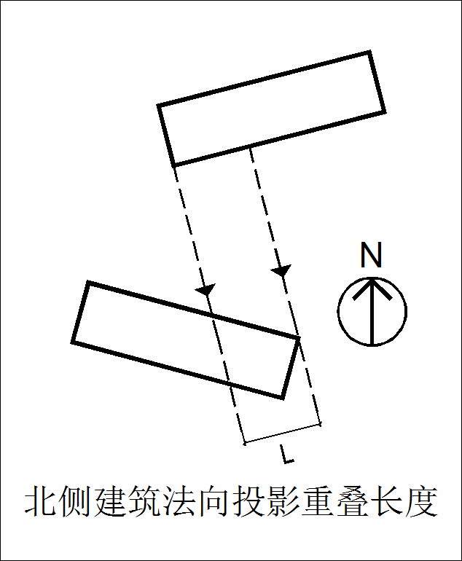 | Y | 判断表中的示意图（上北下南） 在当地判断正向重叠的长度时 采用哪种投影方式计算长度 （Y/N） 当地无正向无重叠的判断可全填N
 |  | 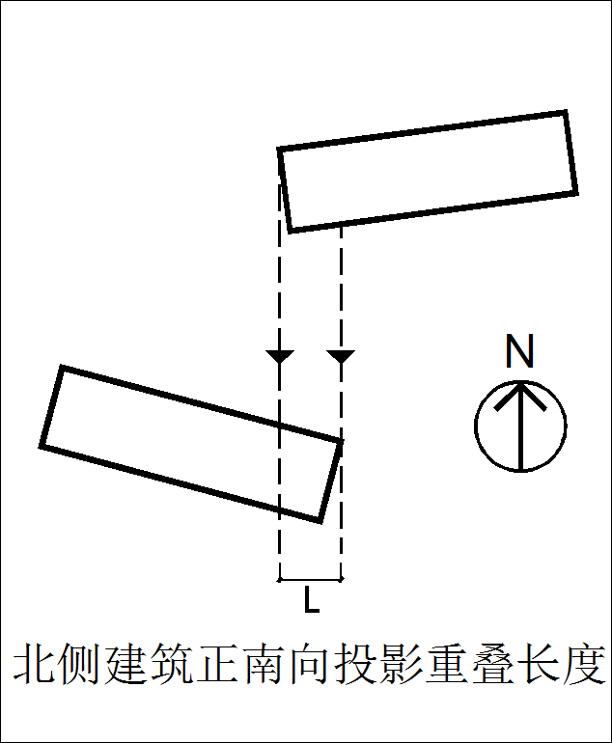 | N
建筑朝向 | 建筑一 建筑二 | 南北向 | >=45 & <=135 | >=225 & <=315 | 根据规范修改判定角度值，并添加自定项朝向
 |  | 东西向 | <45 | >135 & <225 | >315
 |  | 南偏东西15以内 | >=75 & <=105 | >=265 & <=285

建筑位置 | 建筑一 建筑二 |  |  | 固定，软件自动判定 建筑一/二建筑位于建筑二/一哪个方位: 南侧、北侧、东侧、西侧
建筑夹角 | 建筑间关系 |  |  | 固定，软件自动判定 两建筑之间的夹角
建筑相对关系 | 建筑间关系 |  |  | 固定，软件自动判定 建筑相对关系： 主朝向相对、山墙相对、主朝向对山墙、不相对
相对山墙设施 | 建筑间关系 |  |  | 固定，软件自动判定 山墙设施（两建筑之间的关系）： 有、无、单侧、两侧
山墙设施 | 建筑一 建筑二 |  |  | 固定，软件自动判定 判断山墙侧有没有开窗 山墙设施： 有、无、单侧、两侧
相对山墙宽度 | 建筑间关系 |  |  | 固定，软件自动判定 相对山墙宽度： 指相对的两朝向边中为山墙的建筑的山墙宽度，如垂直布置时，与主朝向相对的山墙边宽度
山墙宽度 | 建筑一 建筑二 |  |  | 固定，软件自动判定 山墙宽度（单个建筑）
建筑高度 | 建筑一 建筑二 |  |  | 固定，软件自动判定 建筑高度（单个建筑）
建筑形态 | 建筑一 建筑二 | 点式建筑 | 长宽比 <= 2.0 | 软件固定点式、条式建筑两类建筑形态，可通过配置设置其判断条件
 |  | 条式建筑 | 长宽比 > 2.0
建筑面宽 | 建筑一 建筑二 |  |  | 固定，软件自动判定 建筑主朝向边宽度（长边宽度）
山墙投影宽度 | 建筑间关系 |  |  | 固定，软件自动判定 山墙投影宽度： 山墙相对时的投影重叠宽度，厦门等版本需要用到的属性
正向重叠长度 | 建筑间关系 |  |  | 固定，软件自动判定 正向重叠长度： 建筑正向相对时正向重叠的长度
地上层数 | 建筑一 建筑二 |  |  | 固定，软件自动判定 地上层数
地下层数 | 建筑一 建筑二 |  |  | 固定，软件自动判定 地下层数
首层性质 | 建筑一 建筑二 |  |  | 固定，软件自动判定 建筑首层的性质
首层高度 | 建筑一 建筑二 |  |  | 固定，软件自动判定 建筑首层的高度
首层架空 | 建筑一 建筑二 |  |  | 固定，软件自动判定 建筑首层架空： 是、否
底层非住宅高度 | 建筑一 建筑二 |  |  | 固定，软件自动判定 住宅建筑底层非住宅高度： 有、无
公式 | 检测条款相关 |  | 示例： 0.9*[3.3.5&3.6.1&3.7.2] max(Hs,Hp,16) 消防间距 | 检测公式： 涉及跳转、取值等
最小值 | 检测条款相关 |  |  | 最小间距值： 代表除满足间距公式中的值只要还应满足的一个最小值，也可以写成公式
条款内容 | 检测条款相关 |  |  | 检测条款内容：条款所走的要求详情
备注 | 检测条款相关 |  |  | 额外的备注，与检测无关，仅用于自己查看、注解使用
区域类型 |  | 新区 | 新区 | 根据规范描述填写 根据提供资料，修改配置文件
 |  | 旧区 | 旧区
构件参与计算 |  | 是 | 进深 <= 1.5 构件总长占比 <= 0.5 | 软件定义好的判断条件 （构件参与计算建筑间距条件）

控制线类型 |  |  |  | 红线类型等
建筑大项 |  |  |  | 固定： 地上建筑、地下建筑
建筑主次面朝向 |  |  |  | 建筑与红线相对关系： 主要朝向、次要朝向
红线方位 |  |  |  | 红线位于建筑的哪个方位: 东、西、南、北
面临主要主入口 |  |  |  | 面临主要主入口：建筑与控制线相对方向是否存在出入口 有、无
红线夹角 |  |  |  | 红线与正南北轴线夹角
。。。 |  |  |  | 其他属性，如道路红线宽度等等根据红线实体属性内容进行动态配置

注释： 1、上述的列表项为目前已经添加的项，若不需要可不设置，间距退让模板中也可隐藏或删除，只要不在条款中填写该项条件值，软件会自动略过不处理该项。 2、若有新的筛选项需要添加，在最下方添加，标黄显示。

